タイトル
同志社大学様

 |  |  |  |  | 学生勤務管理システム

 |  |  |  |  | コーディング基準書

 |  |  |  |  | バッチ処理編

 |  |  |  |  | 【 Ver 2.0 】

2006年 9月25日作成
2013年 5月24日改定

見出し部タイトル制御テーブル
タイトル項目 |  |  |  |  |  | タイトル項目埋め込み内容
①システム名 |  |  |  |  |  | 学生勤務管理システム
②サブシステム名
③分類名 |  |  |  |  |  | バッチ処理編
④作業工程名 |  |  |  |  |  | 開発基準策定
⑤ドキュメント代表名 |  |  |  |  |  | コーディング基準書
⑥ドキュメント詳細名 |  |  |  |  |  | ※ページ毎に個別入力
⑦作成者 |  |  |  |  |  | 鳥羽哲也
⑧作成日 |  |  |  |  |  | 2006-09-25
⑦改定者 |  |  |  |  |  | ※ページ毎に個別入力
⑧改定日 |  |  |  |  |  | ※ページ毎に個別入力
⑨管理記号 |  |  |  |  |  | DUA024
⑩Ｖｅｒ |  |  |  |  |  | 【 Ver 2.0 】

（注1） ①～⑤は、埋め込み内容の先頭１文字は空白にする。

（注2） ⑦と⑧でシート毎に異なる場合は、各シートの該当項目に直接、作成者、作成日を入力する。

(注3） 文字はタイトル部：ＭＳゴシック、本文部：ＭＳ明朝で統一

（注4） 管理番号は、ドキュメント体系の管理番号を使用する。

（注5） ドキュメントＩＤの付け方

 | 管理記号-分類区分（任意に設定）

 | ※管理記号は、別紙 プロジェクト計画書のドキュメント体系を参照

(注6） システム階層の概要

 | システム名 |  |  |  |  |  | ⇒ | 人事給与システム

 |  | サブシステム名 |  |  |  |  | ⇒ | 人事システム
 |  |  |  |  |  |  |  | 給与システム
 |  |  |  |  |  |  |  | 移行システム

 |  |  | 機能名

 |  |  |  | 処理名

画面レイアウト
システム名 |  |  | 学生勤務管理システム | 工 程 | 開発基準策定 | 作 成 | 鳥羽哲也 | 2006-09-25 | 管理記号 | DUA024
サブシステム名 |  |  |  | ドキュメント | コーディング基準書 | 改 訂

 | １． 画面デザイン

 |  | １．１ バッチ起動画面

実行結果
入力件数 100件
処理件数 90件
エラー件数 10件

付加情報がある場合は、画面上に表示する。
桁数・行数に制限なし(画面を閉じれば残っていない)

「正常に終了しました」「エラーがあります。」等のメッセージはガイダンスに表示する。

エラー確認

「実行」「エラー確認」の、2つのボタンを用意する。

 |  | １．４ エラー確認画面

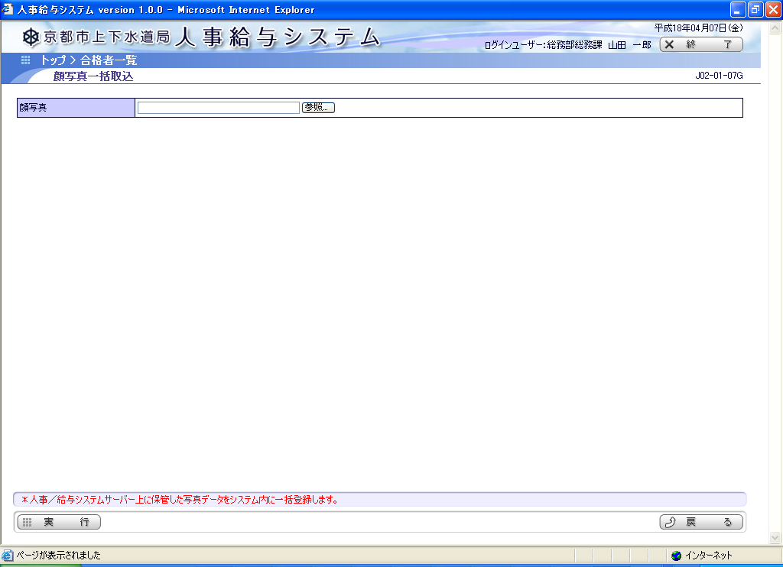

エラー確認

処理ID
J02-01-14B
処理IDと処理名は、画面遷移時に、前の画面から渡す。
処理名
顔写真一括取込処理

日時
エラーの内容
2006/11/01 12:34:45
氏名コード=XXXXXX の画像ファイルが異常です。
2006/11/01 12:34:48
氏名コード=XXXXXX の画像ファイルが異常です。

印刷

「印刷」のボタンを用意する。

バッチ処理概要
システム名 |  |  |  |  |  | 学生勤務管理システム | 工 程 | 開発基準策定 |  | 作 成 | 鳥羽哲也 | 2006-09-25 |  | 管理記号 | DUA024
サブシステム名 |  |  |  |  |  |  | ドキュメント | コーディング基準書 |  | 改 訂

バッチ管理
エラー管理
 | ３． バッチ処理の流れ
①
 |  | ３．１ 状況照会

バッチ起動画面
(XxxxxxxG)
基幹APサーバ
ユーティリティサーバ
Java
①
Java
バッチ画面ベース(BatchGamenBase)
ジョブ管理サービス
(ジョブ起動処理)
①②

実行
ｴﾗｰ
初期処理

③
バッチファイル
AJAX部品
②
②
バッチドライバー
(BatchDriver)
③
ジョブ管理部品
(JobLogicRMI)
状況確認
 |  |  |  |  |  |  |  |  | RMIメッセージ
 |  |  |  |  |  |  |  |  | (S2RMIを利用)
 |  |  |  |  |  |  |  |  |  |  |  |  | 実行ボタン一つにつき、バッチ
 |  |  |  |  |  |  |  |  |  |  |  |  | プログラムは一本です。
業務AP
(XxxxxxxBBatch)

 |  |  | 画面の流れ
 |  |  |  | ① | 画面を開いたタイミングで、バッチ管理テーブルとエラー管理テーブルを確認する。データがない場合は、空のデータを作成しておく。
 |  |  |  |  | バッチ管理テーブルのステータスが「正常終了」であれば、「実行」ボタンを表示し、「エラー確認」ボタンを隠す。
 |  |  |  |  | バッチ管理テーブルのステータスが「異常終了」であれば、画面に「エラー終了しています」等を表示し、「実行」ボタン、「エラー確認」ボタンを表示する。
 |  |  |  | ② | バッチ管理テーブルのステータスが「実行中」であれば、ジョブ管理部品でジョブの状況確認を行う。
 |  |  |  |  | ジョブが終了していればステータスを「正常終了」か「異常終了」に変更し、①と同様の画面表示を行う。
 |  |  |  |  | ジョブが実行中であれば、画面に「処理実行中」等のメッセージを表示する。「実行」ボタン、「エラー確認」ボタンを隠す。
 |  |  |  | ③ | ジョブが終了するまで、定期的にジョブの状態を確認する。

バッチ管理
エラー管理
 |  | ３．２ 実行

③
③
バッチ起動画面
(XxxxxxxG)
基幹APサーバ
ユーティリティサーバ
Java VM #1
Java
バッチ画面ベース(BatchGamenBase)
ジョブ管理サービス
(ジョブ起動処理)

実行
ｴﾗｰ
③
①
実行ボタン押下
バッチ起動画面
(XxxxxxxG)
バッチファイル
⑤
②
ジョブ管理部品
(JobLogicRMI)
バッチドライバー
(BatchDriver)
③⑤
⑤
実行
ｴﾗｰ
④
ジョブ実行
 |  |  |  |  |  |  |  |  | RMIメッセージ
 |  |  |  |  |  |  |  |  | (S2RMIを利用) |  |  |  | 実行ボタン一つにつき、バッチ
 |  |  |  |  |  |  |  |  |  |  |  |  | プログラムは一本です。
業務AP
(XxxxxxxBBatch)

 |  |  | 画面の流れ
 |  |  |  | ① | 「実行」ボタン押下。画面アクションの「実行ボタン押下」が呼ばれる
 |  |  |  | ② | ジョブ管理部品の「ジョブ実行」が呼ばれる
 |  |  |  | ③ | ジョブ管理サービスがバッチを実行する。バッチ管理テーブルのステータスを「実行中」に更新し、エラー管理テーブルをクリアする。
 |  |  |  |  | 起動しなかった場合は、バッチ管理テーブルを「異常終了」に更新する。ガイダンスに「起動できませんでした。システム管理者にお問い合わせください。」等のメッセージを表示。
 |  |  |  | ④ | バッチファイルでJavaのプログラムを実行する。
 |  |  |  | ⑤ | ジョブ管理サービスから実行中のステータスが返されたら、実行ボタン、エラー確認ボタンを隠す。

 |  | ３．３ エラー確認

 |  |  | （２．２ エラー確認と同一処理）

バッチ起動画面
(XxxxxxxG)
Webサーバ
DBサーバ
画面のアクション
(XxxxxxxGAction)
バッチ管理
①
①

初期処理
実行
ｴﾗｰ
②
エラー確認
エラー確認ボタン押下
③
エラー確認画面
(CxxxxxxG)
③
エラー確認画面
のアクション
(CxxxxxxGAction)
④

③
印刷
初期処理
④
印刷ボタン押下
エラーリスト
④

 |  |  | 画面の流れ
 |  |  | ①バッチ管理テーブルを見て、レコードがないか「正常終了」であれば、「実行」ボタンを表示し、「エラー確認」ボタンを隠す。
 |  |  |  | 「異常終了」であれば、画面に「エラー終了しています」等を表示し、「実行」ボタン、「エラー確認」ボタンを隠す。
 |  |  | ②「エラー確認」ボタン押下。画面アクションの「エラー確認ボタン押下」が呼ばれる
 |  |  | ③「バッチの処理ID」と「バッチの処理名」を渡してエラー確認画面に遷移する。
 |  |  |  | 初期処理で、遷移時に渡された処理IDで、エラー確認テーブルから情報を取得し、表示する。
 |  |  | ④印刷ボタン押下時は、PDFで印刷を行う。

実装方式
システム名 |  |  |  |  |  |  | 学生勤務管理システム |  | 工 程 |  |  | 開発基準策定 |  | 作 成 | 鳥羽哲也 | 2006-09-25 | 管理記号 | DUA024
サブシステム名 |  |  |  |  |  |  |  |  | ドキュメント |  |  | コーディング基準書 |  | 改 訂 | 鳥羽哲也 | 2006-11-09

 | ５． 実装方式

 |  | ５．１ 実装

 |  |  | ・ | バッチ処理を作成する場合は、バッチジョブ(BatchJob)インターフェイスを実装する。
 |  |  |  | クラス名は、処理ID(先頭大文字、以降小文字)＋BatchImplとする。(ネーミング基準書より)

 |  |  |  |  | クラス図
<<interface>>
バッチジョブ
コミット件数設定()
トランザクション管理セット()
実行()
xxxx処理
コミット件数設定()
トランザクション管理セット()
実行()
・・・

コミット件数設定()
トランザクション管理セット()
実行()
・・・
yyyy処理

 |  |  | ・ | 実行時には、バッチドライバから、コミット件数設定メソッドでコミット件数がセットされた後、実行メソッドが呼び出される。
 |  |  |  | 実行メソッドの戻り値で、処理の結果(正常終了/異常終了)を返す。

 |  |  |  |  | シーケンス図
:バッチドライバ
:フレームワーク
:xxxx処理

<<create>>
<<create>>

各部品のセット
xxxx処理の取得

コミット件数設定()

実行()

処理の結果

 |  | ５．２ クラスの構成

 |  |  |  | バッチ処理クラスの構成は次の通りとする。

public class XxxxxxxxBatchImpl implements BatchJob {
private static final LogUtil LOG = LogUtil.getLog(XxxxxxxxBatchImpl.class);
実際の処理
定数の定義
部品のセッタ
private int commitCount;
public void setCommitCount(int commitCount) {
thid.commitCount = commitCount;
}
public int execute(String[] args) {
}
}
 |  |  |  |  |  |  |  |  |  |  |  |  | Xxxxxxxxは、バッチの処理ID

 |  |  |  | 定数を使う場合は、定数の定義を行う
 |  |  |  |  | private static final 型 変数名 = 値;

 |  |  |  | 部品のセッタのところで、必要な部品のセッタを定義する。
 |  |  |  |  | setTransactionManager() は、トランザクション処理を行うために、必要となる。

 |  |  |  | 実際の処理は、実行メソッド内に記述する。

 |  |  |  | その他、必要なコンストラクタやメソッドを定義する。

 |  | ５．３ 実行メソッドの構成

 |  |  |  | 実行メソッドは、各処理によって微妙に異なると思われるが、概ね次のような形式で実装する。

public int execute(String[] args) {
return 結果;
}
 |  |  |  |  |  |  |  |  |  | トランザクションの適宜コミットについて
引数のチェック
バッチ管理からリカバリキーを取得
 |  |  |  |  |  |  |  |  |  |  | 大量のデータを全件処理するまでコミットしない作りの場合、UNDO領域に大量のトランザクションデータが書き込まれてしまい、
 |  |  |  |  |  |  |  |  |  |  | システムのダウンや性能劣化等を引き起こしてしまう。
 |  |  |  |  |  |  |  |  |  |  | 反対に、一件ごとにコミットしてしまうと、トランザクション処理がネックとなって、バッチ処理の性能が劣化してしまう。
データの事前チェック（＞リカバリキー）
 |  |  |  |  |  |  |  |  |  |  | そこで、外部から渡されたコミット件数ごとに、トランザクションのコミットと開始を行うこととする。

ファイル入力または検索実行（＞リカバリキー）
 |  |  |  |  |  |  |  |  |  | トランザクションの適宜コミットに関連したリカバリ処理

トランザクションの開始
EOFになるまでループ処理
 |  |  |  |  |  |  |  |  |  |  | 再処理を行うためには、通常はリカバリ処理(赤太字の処理)が必要となる。
 |  |  |  |  |  |  |  |  |  |  | 処理済みのデータを読み飛ばすために、現在のキーを記録しておき、リカバリ時は次のキーから処理を行う。
 |  |  |  |  |  |  |  |  |  |  | 上記以外にもリカバリのための対策が必要な場合は、各処理で必要な対策を講ずること。
編集・計算処理
入力
データ
異常終了
キーを保存
キーを保存
入力
データ
保存されたキーの次から再処理
追加・更新・削除処理

各処理件数のカウントアップ

現在のキーをバッチ管理のリカバリキーに設定

トランザクションの適宜コミット
 |  |  |  |  |  |  |  |  |  |  | 実行前に全件削除するなどで、先頭から単に再処理すれば良い場合は、リカバリ処理（赤太字の処理）は必要ないが、
 |  |  |  |  |  |  |  |  |  |  | 全件処理は時間が掛かるため、そうしなければ処理ができない場合を除いて、そうしないこと。
バッチ管理に付加情報を記録・リカバリキーをクリア
入力
データ
ここで異常終了したら、データを修正後、
ここから再処理すれば早く終わる。
入力
データ
ここで異常終了したのに、先頭に戻って
再処理するのでは、時間が掛かる。
トランザクションのコミット

 |  |  |  |  |  |  |  |  |  |  | 途中でコミットしてしまうとリカバリができない場合は、データの事前チェックを行う。

 |  | ５．４ 機能分割のための部品化について

 |  |  |  | バッチ処理が内部的に複数の機能に分かれており、それらを分割したい場合は、機能ごとに部品化して作成する。

public class AaaaaaabBatchImpl … {
public int execute(String[] args) {
}
}
public class AaaaaaabBatchImpl … {
public int execute(String[] args) {
Aaaaaaab01Logic.calculate();
Aaaaaaab02Logic.calculate();
}
}
部品のセッタ
xxxx計算

 |  |  |  |  |  |  |  | 部品化
yyyy計算

public class Aaaaaaab01LogicImpl implement Aaaaaaab01Logic {
public int calculate() {
}
}

xxxx計算
 |  |  |  | 部品化する場合は、各部品ごとに処理ID+連番2桁をつける。
 |  |  |  | 処理IDは親プログラムと同一とする。

public class Aaaaaaab02LogicImpl implement Aaaaaaab02Logic {
public int calculate() {
}
}
 |  |  |  |  | インターフェイス
 |  |  |  |  |  | AaaaaaabNNLogic
 |  |  |  |  | 実装クラス
 |  |  |  |  |  | AaaaaaabNNLogicImpl
yyyy計算

処理ＩＤ+連番に変更しました。

 |  | ５．５ 業務での共通部品化について

 |  |  |  | 複数のバッチ処理で共通の処理があり、部品化したい場合は次の要領で行う。

 |  |  |  | 但し、あまり共通化することを意識せず、税率計算等の本当に共通化が必要な機能に留めること。
 |  |  |  | 例えば、チェック処理やエラーメッセージを一箇所に集めるために部品化する等といった事は、プログラムの可読性が悪くなるため、決して行ってはならない。

public class AaaaaaabBatchImpl … {
public int execute(String[] args) {
a99aaaabLogic.calculate();
a99aazzbLogic.calculate();
}
}
public class A99aaaabLogicImpl implement xxxx {
public int calculate() {
}
}
部品のセッタ
xxxx計算

public class A99aazzbLogicImpl implement xxxx {
public int calculate() {
}
}

public class AaaaazzbBatchImpl … {
public int execute(String[] args) {
a99aaaabLogic.calculate();
a99aazzbLogic.calculate();
}
}
yyyy計算
部品のセッタ

 |  |  |  | 共通部品も機能ごとに部品化し、全く異なる機能を同一の部品内で実装しない。
 |  |  |  | 各部品ごとに処理IDをつける。業務IDは99とする。

 |  |  |  |  | インターフェイス
 |  |  |  |  |  | A99nnnnbLogic
 |  |  |  |  | 実装クラス
 |  |  |  |  |  | A99nnnnbLogicImpl

